Sheet1
従来 | 25
現行 | 20
高度 | 15
従来 | 15
現行 | 20
高度 | 25

Sheet2
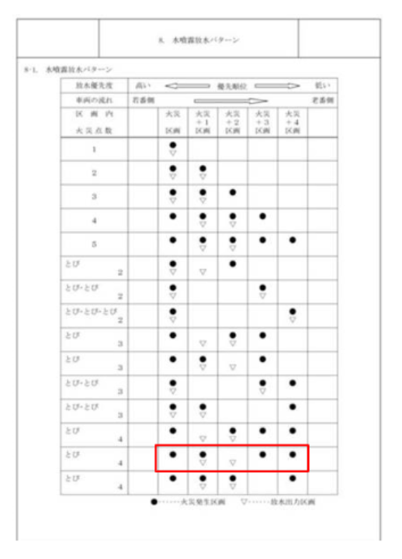
F1 | info1 |  | 1 | 2 | 3 | 4 | 5 | 6 | 7 | 8 | 車 | Q | info2 |  | 25 | 26 | 27 | 28 | 29 | 30 | 31 | 32 | 車（火） | Ａ | info2 |  | 25 | 26 | 27 | 28 | 29 | 30 | 31 | 32 | 車（火） |  |  |  |  |  |  |  | イベント
誤報 | 1 | 発報位置 |  |  |  |  | ● |  |  |  | -1275 | 30 | 11 | 発報位置 |  |  |  | ● | ● |  |  |  | -2450 | 28 | 21 | 発報位置 |  | ● | ● | ● | ● |  |  |  | -2275 | 発報なし | 1 |  |  |  |  |  |  | ３発報 | 11 | 発報位置 | ● | ● | ● |  |  | ４発報 | 21 | 発報位置 |  | ● | ● | ● | ●
 | CCTV３ |  |  |  |  |  | 発煙筒 | 車 |  |  | 発煙筒 | 29 | CCTV１０ |  |  |  |  |  | 火 | 火 |  |  | 車２ | 27 | CCTV９ |  |  | 火 |  |  |  |  |  |  | 車２ |  |  |  |  |  |  |  |  |  |  |  |  |  | 火 |  |  |  |  |  |  |  |  |  | 火
 |  | 自動噴霧 |  |  |  |  | △ |  |  |  |  |  |  | 自動噴霧 |  |  |  | △ | △ |  |  |  | -2425 |  |  | 自動噴霧 |  |  | △ | △ |  |  |  |  | -2300 |  |  | 自動噴霧 |  |  |  |  |  |  |  | 自動噴霧 | △ | △ |  |  |  |  |  | 自動噴霧 |  |  | △ | △
F2 | info1 |  | 5 | 6 | 7 | 8 | 9 | 10 | 11 | 12 | 車（火） | W | info1 |  | 5 | 6 | 7 | 8 | 9 | 10 | 11 | 12 | 車（火） | Ｓ | info1 |  | 5 | 6 | 7 | 8 | 9 | 10 | 11 | 12 | 車（火） | １発報 | 2 | 発報位置 |  |  | ● |  |  | ３発報 | 12 | 発報位置 | ● | ● | ● |  |  | ４発報 | 22 | 発報位置 |  | ● |  | ● | ● | ●
誤報 | 2 | 発報位置 |  |  |  |  |  |  |  |  | -1375 | 7 | 12 | 発報位置 |  | ● | ● |  |  |  |  |  | -1250 | 9 | 22 | 発報位置 |  | ● | ● | ● | ● |  |  |  | -1275 |  |  |  |  |  | 火 |  | ・発煙筒による五発報 |  |  |  |  |  | 火 |  |  |  |  |  |  |  |  | 火
 | CCTV５ |  |  |  |  |  |  |  |  |  |  | 6 | CCTV４ |  | 火 |  |  |  |  |  |  |  | 車２ | 8 | CCTV５ |  |  | 火 |  |  |  |  |  |  | 車２ |  |  | 自動噴霧 |  |  | △ |  |  |  |  | 自動噴霧 | △ | △ |  |  |  |  |  | 自動噴霧 |  |  | △ | △
 |  | 自動噴霧 |  |  |  |  |  |  |  |  |  |  |  | 自動噴霧 |  | △ | △ |  |  |  |  |  | -1225 |  |  | 自動噴霧 |  |  | △ | △ |  |  |  |  | -1300 | １発報 | 3 | 発報位置 |  |  | ● | ● |  | ３発報 | 13 | 発報位置 | ● | ● | ● |  |  | ４発報 | 23 | 発報位置 |  | ● | ● | ● | ● | ●
F3 | info1 |  | 10 | 11 | 12 | 13 | 14 | 15 | 16 | 17 | 車（火） | E | info1 |  | 10 | 11 | 12 | 13 | 14 | 15 | 16 | 17 | 車（火） | Ｄ | info1 |  | 10 | 11 | 12 | 13 | 14 | 15 | 16 | 17 | 車（火） |  |  |  |  |  |  | 火 |  |  |  |  |  |  |  | 火 |  |  |  |  |  |  |  | 火
12 | 3 | 発報位置 |  | ● |  |  |  |  |  |  | -1525 | 14 | 13 | 発報位置 |  | ● | ● |  |  |  |  |  | -1625 | 14 | 23 | 発報位置 |  | ● | ● | ● | ● |  |  |  | -1650 |  |  | 自動噴霧 |  |  | △ | △ |  |  |  | 自動噴霧 | △ | △ |  |  |  |  |  | 自動噴霧 |  |  | △ | △
11 | CCTV５ |  |  | 火 |  |  |  |  |  |  | 車２ | 13 | CCTV６ |  |  |  |  | 火 |  |  |  |  | 車２ | 13 | CCTV６ |  |  |  |  | 火 | 火 |  |  |  | 車２ | ２発報 | 4 | 発報位置 | ● | ● |  |  |  | ３発報 | 14 | 発報位置 | ● | ● | ● |  |  | ４発報 | 24 | 発報位置 |  | ● | ● | ● | ● | ●
 |  | 自動噴霧 |  | 手動４チャンネル |  |  |  |  |  |  |  |  |  | 自動噴霧 |  | △ | △ |  |  |  |  |  | -1600 |  |  | 自動噴霧 |  |  | △ | △ |  |  |  |  | -1675 |  |  |  | 火 |  |  |  |  |  |  |  |  |  |  | 火 |  |  |  |  |  |  |  |  | 火
F4 | info2 |  | 15 | 16 | 17 | 18 | 19 | 20 | 21 | 22 | 車（火） | R | info2 |  | 15 | 16 | 17 | 18 | 19 | 20 | 21 | 22 | 車（火） | Ｆ | info2 |  | 15 | 16 | 17 | 18 | 19 | 20 | 21 | 22 | 車（火） |  |  | 自動噴霧 | △ | △ |  |  |  |  |  | 自動噴霧 | △ | △ |  |  |  |  |  | 自動噴霧 |  |  | △ | △
17 | 4 | 発報位置 |  | ● | ● |  |  |  |  |  | -1850 | 17 | 14 | 発報位置 |  | ● | ● | ● |  |  |  |  | -1750 | 18 | 24 | 発報位置 |  | ● | ● | ● | ● |  |  |  | -1775 | ２発報 | 5 | 発報位置 | ● | ● |  |  |  | ３発報 | 15 | 発報位置 | ● | ● |  | ● |  | 5発報 | 25 | 発報位置 |  | ● | ● | ● | ● | ●
16 | CCTV７ |  |  |  | 火 | 火 |  |  |  |  | 車２ | 16 | CCTV７ |  | 火 | 火 |  |  |  |  |  |  | 車２ | 17 | CCTV７ |  |  | 火 |  |  |  |  |  |  | 車２ |  |  |  | 火 |  |  |  |  |  |  |  |  |  | 火 |  |  |  |  |  |  |  |  |  | 火
 |  | 自動噴霧 |  | △ | △ |  |  |  |  |  |  |  |  | 自動噴霧 |  | △ | △ |  |  |  |  |  | -1725 |  |  | 自動噴霧 |  |  | △ | △ |  |  |  |  | -1800 |  |  | 自動噴霧 | △ | △ |  |  |  |  |  | 自動噴霧 |  | △ | △ |  |  |  |  | 自動噴霧 |  |  | △ | △
F5 | info2 |  | 20 | 21 | 22 | 23 | 24 | 25 | 26 | 27 | 車（火） | T | info2 |  | 20 | 21 | 22 | 23 | 24 | 25 | 26 | 27 | 車（火） | Ｇ | info2 |  | 20 | 21 | 22 | 23 | 24 | 25 | 26 | 27 | 車（火） | ２発報 | 6 | 発報位置 | ● | ● |  |  |  | ３発報 | 16 | 発報位置 | ● | ● |  | ● |  | 5発報 | 26 | 発報位置 |  | ● | ● | ● | ● | ●
22 | 5 | 発報位置 | ● | ● |  |  |  |  |  |  | -2050 | 23 | 15 | 発報位置 |  | ● | ● | ● |  |  |  |  | -2100 | 22 | 25 | 発報位置 |  | ● | ● | ● | ● |  |  |  | -2150 |  |  |  |  | 火 |  |  |  |  |  |  |  |  | 火 |  |  |  |  |  |  |  |  |  |  | 火
21 | CCTV８ |  |  | 火 | 火 |  |  |  |  |  | 車２ | 22 | CCTV８ |  |  |  | 火 | 火 |  |  |  |  | 車２ | 21 | CCTV８ |  |  |  |  | 火 | 火 |  |  |  | 車２ |  |  | 自動噴霧 | △ | △ |  |  |  |  |  | 自動噴霧 |  | △ | △ |  |  |  |  | 自動噴霧 |  |  | △ | △
 |  | 自動噴霧 | △ | △ |  |  |  |  |  |  |  |  |  | 自動噴霧 |  | △ | △ |  |  |  |  |  | -2075 |  |  | 自動噴霧 |  |  | △ | △ |  |  |  |  | -2100 | ２発報 | 7 | 発報位置 | ● | ● |  |  |  | ３発報 | 17 | 発報位置 | ● | ● |  | ● |  | 5発報 | 27 | 発報位置 |  | ● | ● | ● | ● | ●
F6 | info1 |  | 1 | 2 | 3 | 4 | 5 | 6 | 7 | 8 | 車（火） | Y | info2 |  | 25 | 26 | 27 | 28 | 29 | 30 | 31 | 32 | 車（火） | Ｈ | info2 |  | 25 | 26 | 27 | 28 | 29 | 30 | 31 | 32 | 車（火） |  |  |  |  |  | 火 |  |  |  |  |  |  | 火 |  |  |  |  |  |  |  |  |  |  | 火
5 | 6 | 発報位置 |  |  | ● | ● | ● |  |  |  | -1200 | 29 | 16 | 発報位置 |  | ● | ● | ● |  |  |  |  | -2375 | 29 | 26 | 発報位置 |  | ● |  | ● | ● | ● |  |  | -2400 |  |  | 自動噴霧 | △ | △ |  |  |  |  |  | 自動噴霧 |  | △ | △ |  |  |  |  | 自動噴霧 |  |  | △ | △
4 | CCTV３ |  |  |  |  | 火 |  |  |  |  | 車２ | 28 | CCTV１０ |  |  |  |  | 火 |  |  |  |  | 車２ | 28 | CCTV９ |  |  |  |  | 火 |  |  |  |  | 車２ | ３発報 | 8 | 発報位置 | ● | ● | ● |  |  | ４発報 | 18 | 発報位置 | ● | ● | ● | ● |  | 5発報 | 28 | 発報位置 |  | ● | ● | ● | ● | ●
 |  | 自動噴霧 |  |  | △ | △ |  |  |  |  |  |  |  | 自動噴霧 |  | △ | △ |  |  |  |  |  | -2350 |  |  | 自動噴霧 |  |  | △ | △ |  |  |  |  | -2350 |  |  |  | 火 |  |  |  |  |  |  |  |  | 火 |  |  |  |  |  |  |  |  |  | 火
F7 | info1 |  | 5 | 6 | 7 | 8 | 9 | 10 | 11 | 12 | 車（火） | U | info1 |  | 5 | 6 | 7 | 8 | 9 | 10 | 11 | 12 | 車（火） | Ｊ | info1 |  | 5 | 6 | 7 | 8 | 9 | 10 | 11 | 12 | 車（火） |  |  | 自動噴霧 | △ | △ |  |  |  |  |  | 自動噴霧 |  | △ | △ |  |  |  |  | 自動噴霧 |  |  | △ | △
11 | 7 | 発報位置 |  | ● | ● |  | ● | ● |  |  | -1475 | 9 | 17 | 発報位置 |  | ● | ● | ● |  |  |  |  | -1400 | 9 | 27 | 発報位置 |  | ● | ● | ● | ● | ● |  |  | -1400 | ３発報 | 9 | 発報位置 | ● | ● | ● |  |  | ４発報 | 19 | 発報位置 | ● | ● | ● | ● |  | 5発報 | 29 | 発報位置 |  | ● | ● | ● | ● | ●
10 | CCTV５ |  |  |  |  |  |  | 火 |  |  | 車２ | 8 | CCTV５ |  |  |  |  | 火 | 火 |  |  |  | 車２ | 8 | CCTV５ |  |  |  |  | 火 | 火 |  |  |  | 車２ |  |  |  |  | 火 |  |  |  |  |  |  |  |  | 火 |  |  |  |  |  |  |  |  |  | 火
 |  | 自動噴霧 |  |  | △ | △ |  |  |  |  |  |  |  | 自動噴霧 |  | △ | △ |  |  |  |  |  | -1375 |  |  | 自動噴霧 |  |  | △ | △ |  |  |  |  | -1350 |  |  | 自動噴霧 | △ | △ |  |  |  |  |  | 自動噴霧 |  | △ | △ |  |  |  |  | 自動噴霧 |  |  | △ | △
F8 | info1 |  | 10 | 11 | 12 | 13 | 14 | 15 | 16 | 17 | 車（火） | I | info1 |  | 10 | 11 | 12 | 13 | 14 | 15 | 16 | 17 | 車（火） | Ｋ | info1 |  | 10 | 11 | 12 | 13 | 14 | 15 | 16 | 17 | 車（火） | ３発報 | 10 | 発報位置 | ● | ● | ● |  |  | ４発報 | 20 | 発報位置 | ● | ● | ● | ● |  | 7発報 | 30 | 発報位置 | ● | ● | ● | ● | ● | ● | ●
14 | 8 | 発報位置 | ● | ● | ● | ● |  |  |  |  | -1625 | 14 | 18 | 発報位置 |  | ● | ● |  | ● |  |  |  | -1650 | 15 | 28 | 発報位置 |  | ● | ● | ● | ● | ● |  |  | -1675 |  |  |  |  | 火 |  |  |  |  |  |  |  |  | 火 |  |  |  |  |  |  |  |  |  |  |  | 火
13 | CCTV６ |  |  |  |  | 火 |  |  |  |  | 車２ | 13 | CCTV６ |  |  |  |  | 火 | 火 |  |  |  | 車２ | 14 | CCTV６ |  |  |  |  |  | 火 |  |  |  | 車２ |  |  | 自動噴霧 | △ | △ |  |  |  |  |  | 自動噴霧 |  | △ | △ |  |  |  |  | 自動噴霧 |  |  | △ | △
 |  | 自動噴霧 |  | △ | △ |  |  |  |  |  |  |  |  | 自動噴霧 |  |  | △ | △ |  |  |  |  | -1675 |  |  | 自動噴霧 |  |  | △ | △ |  |  |  |  | -1600 |  |  |  |  |  |  |  |  | ４発報 | 20 | 発報位置 | ● | ● | ● | ●
F9 | info2 |  | 15 | 16 | 17 | 18 | 19 | 20 | 21 | 22 | 車（火） | O | info2 |  | 15 | 16 | 17 | 18 | 19 | 20 | 21 | 22 | 車（火） | Ｌ | info2 |  | 15 | 16 | 17 | 18 | 19 | 20 | 21 | 22 | 車（火） |  | 変数 |  |  | 値 |  |  |  |  |  |  |  | 火
21 | 9 | 発報位置 |  | ● | ● |  | ● | ● |  |  | -1975 | 21 | 19 | 発報位置 |  | ● | ● |  | ● | ● |  |  | -1975 | 21 | 29 | 発報位置 |  | ● | ● | ● | ● | ● |  |  | -1975 |  | ・火災に関わる車の数 |  |  | 0 | 1 | 2 |  |  |  | 自動噴霧 |  | △ | △ |  |  | 30回目 |  |  |  | ● | ● | ● | ● | ●
20 | CCTV８ |  |  |  |  |  |  | 火 |  |  | 車２ | 20 | CCTV８ |  |  |  |  |  |  | 火 |  |  | 車２ | 20 | CCTV８ |  |  |  |  |  |  | 火 |  |  | 車２ |  | ・火災検知の数 |  |  | ※1 | 3 | 4 |  | ４発報 | 20 | 発報位置 | ● | ● | ● | ● |  |  |  |  |  | 車(火) |  | 車
 |  | 自動噴霧 |  |  | △ | △ |  |  |  |  |  |  |  | 自動噴霧 |  |  | △ | △ |  |  |  |  | -2000 |  |  | 自動噴霧 |  |  | △ | △ |  |  |  |  | -1900 |  |  |  |  |  |  |  |  |  |  |  | 火 |  |  |  |  |  |  |  |  |  | △ | △
F10 | info2 |  | 20 | 21 | 22 | 23 | 24 | 25 | 26 | 27 | 車（火） | P | info2 |  | 20 | 21 | 22 | 23 | 24 | 25 | 26 | 27 | 車（火） | Ｍ | info2 |  | 16 | 17 | 18 | 19 | 20 | 21 | 22 | 23 | 車（火） |  |  |  |  |  |  |  |  |  |  | 自動噴霧 |  | △ | △ |  |  | 第30回のシナリオ→予備実験では、25回と30回に入れてやってみる
27 | 10 | 発報位置 | ● | ● | ● | ● | ● | ● | ● |  | -2275 | 23 | 20 | 発報位置 |  | ● | ● |  | ● |  |  |  | -2050 | 18 | 30 | 発報位置 | ● | ● | ● | ● | ● |  |  |  | -1925 |  |  |  |  |  |  |  |  | 4発報 |  | 発報位置 | ● | ● |  | ● | ● |  |  |  | 車(火) |  | 車
26 | CCTV９ |  |  |  |  |  |  |  | 火 |  | 車２ | 22 | CCTV８ |  |  | 火 | 火 |  |  |  |  |  | 車２ | 17 | CCTV７ |  |  | 車 |  | 車(火) |  |  |  |  | 車２ |  |  |  |  |  |  |  |  |  |  |  |  |  |  |  | 火 |  |  | CCTV |  | AI噴霧 | AI噴霧 |  | CCTV
 |  | 自動噴霧 |  |  | △ | △ |  |  |  |  |  |  |  | 自動噴霧 |  |  | △ | △ |  |  |  |  | -2075 |  |  | 自動噴霧 |  | △ | △ |  |  |  |  |  | -1850 |  |  |  |  |  |  |  |  |  |  | 自動噴霧 |  | △ | △
CCTV１ | 坑口 |  |  |  | 車１ |  |  |  |  | 情報版 |  | 車２ |  |  |  |  |  |  |  |  |  |  |  |  | 第30回のシナリオ→予備実験では、25回と30回に入れてやってみる
CCTV２ | 2 | 3 |  |  | 初期値 | 1000 | 一区間 | -50 |  | 1 | 1~15 | 11~17 | 25 |  |  |  |  |  |  |  |  |  |  |  |  |  |  | 車 |  | 車(火)
CCTV３ | 4 | 5 |  |  | 車２ |  |  |  |  | 2 | 16~31 | 18~24 | -25
CCTV４ | 6 | 7 |  |  | 初期値 | 1000 | 一区間 | -50 |  | 3 | 32~43 | 25~27 | 50 |  |  |  |  |  |  |  |  |  |  |  |  | 車が動くシナリオ
CCTV５ | 8 | 11 |  |  | 火 |  |  |  |  |  |  | 28~30 | 75
CCTV６ | 12 | 15 |  |  | 初期値 | 1000 | 一区間 | -50 |  |  |  |  |  |  |  |  |  |  |  |  |  |  |  | N | info2 |  | 25 | 26 | 27 | 28 | 29 | 30 | 31 | 32 | 車（火）
CCTV７ | 16 | 19 |  |  |  |  |  |  |  |  |  |  |  |  |  |  |  |  |  |  |  |  |  | 30 | 11 | 発報位置 |  |  |  | ● | ● | ● |  |  | -2425
CCTV８ | 20 | 23 |  |  |  |  |  |  |  |  |  |  |  |  |  |  |  |  |  |  |  |  |  | 29 | CCTV１０ |  |  |  |  |  | 火 |  |  |  | 車２
CCTV９ | 24 | 27 |  |  |  |  |  |  |  |  |  |  |  |  |  |  |  |  |  |  |  |  |  |  |  | 自動噴霧 |  |  |  | △ | △ |  |  |  | -2400
CCTV１０ | 28 | 31
CCTV１１ | 32

 |  |  |  |  | Situation状況説明 |  |  | Background背景 |  |  | Assesment評価 |  | Reccomendation提案
 | 指示の提案 |  |  |  | 何が起きているか
 |  |  |  |  | 事実を伝える（〇番が発報しています等、発報箇所）、異常所見（火点のCCTVに火災と思われる赤い光が確認されます）
 |  |  |  |  | 結論

 | 鎖錠解を行って下さい。 |  |  |  | 鳳来トンネルで、火災発報 |  |  |  |  |  |  |  |  | 誤報処理を行ってください。 |  |  | 鳳来トンネルで、火災発報 |  |  |  |  |  |  |  |  | 誤報処理を行ってください。 |  |  | 鳳来トンネルで、火災発報
 |  |  |  |  | 火点のCCTVに、停止車両と赤い発光が確認 |  |  |  |  |  |  |  |  |  |  |  | 火点のCCTVに単独の小さな赤い発光が確認 |  |  |  |  |  |  |  |  |  |  |  | CCTVに問題は確認できない |  |  |  |  |  | 通報エリアのCCTVには、停止車両、発火とみられるものは確認されません。
 |  |  |  |  | 火災が発生していると考えられる |  |  |  |  |  |  |  |  |  |  |  | 発煙筒であると考えられる |  |  |  |  |  |  |  |  |  |  |  | 誤報であると考えられる

 | ●番に水を噴霧してください |  |  |  | 鳳来トンネルで火災が発生中 |  |  |  |  |  |  | 情報源 | 見えてるもの
 |  |  |  |  | 区画●番の停止車両から赤い発光が確認 |  |  |  |  |  |  |  | センサ |  |  | システム⇒ |  | センサ
 |  |  |  |  | 区画●の車から発火と考えられる |  |  |  |  |  |  |  | 手順 |  |  |  |  | 手順
 |  |  |  |  |  |  |  |  |  |  |  |  |  |  |  | CCTV→見ているものと一致していると本人が判断

 | 区画●番の停止車両から発火していたら |  |  |  |  | ●番に水を噴霧してください

 | 指示型ではなく、誘導型である

Sheet3
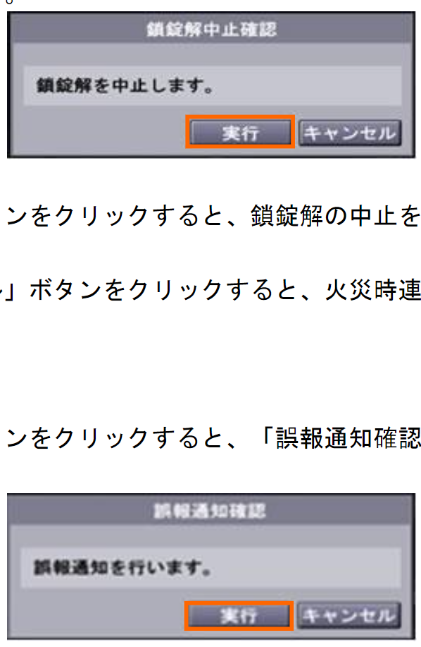
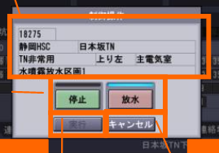
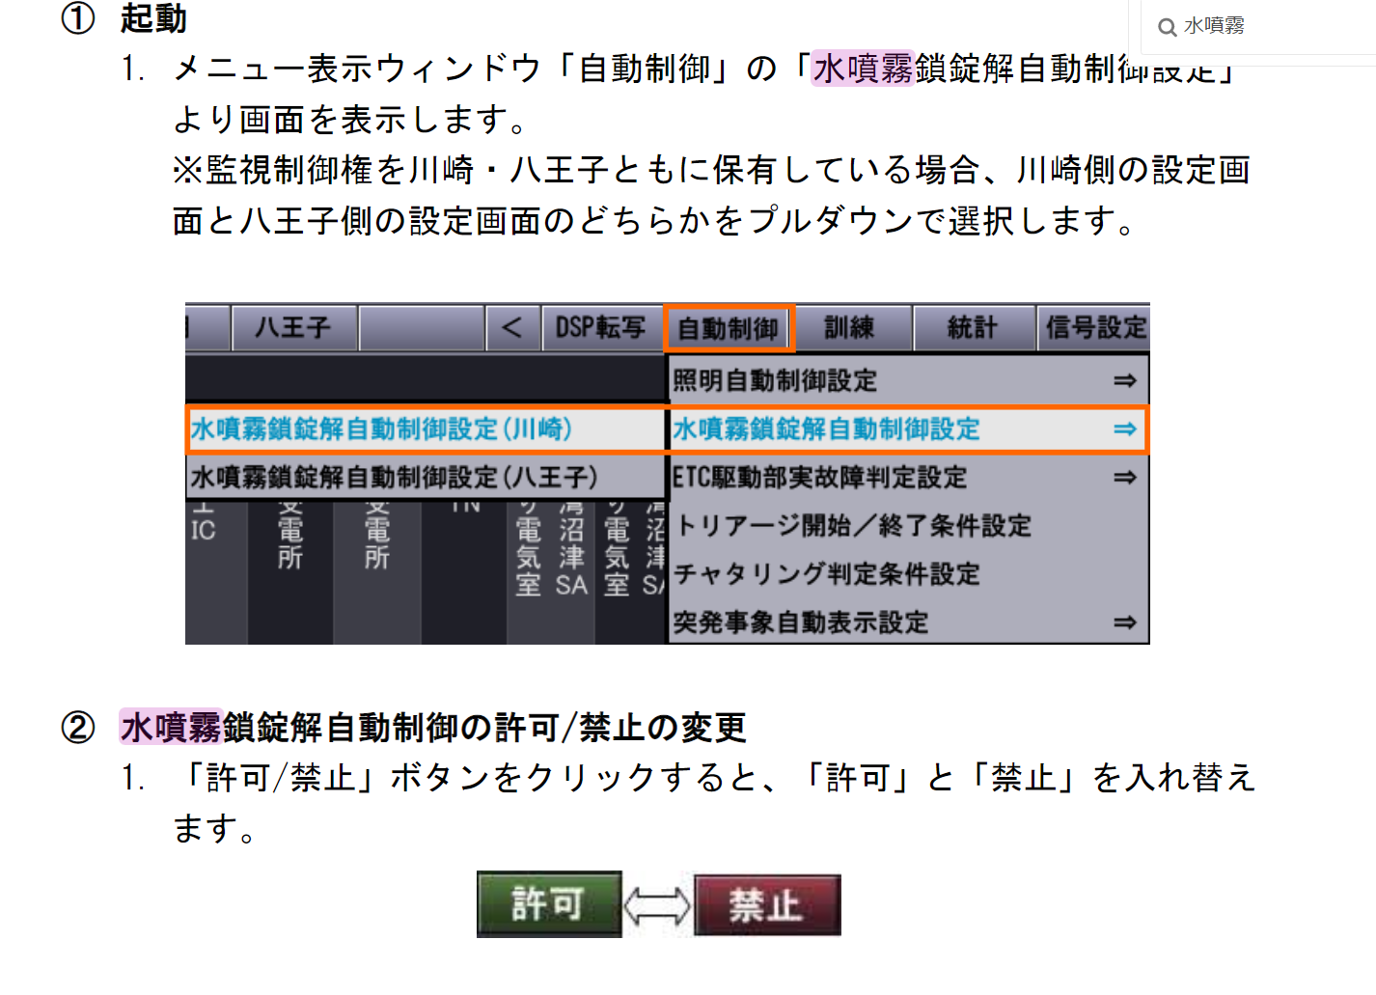
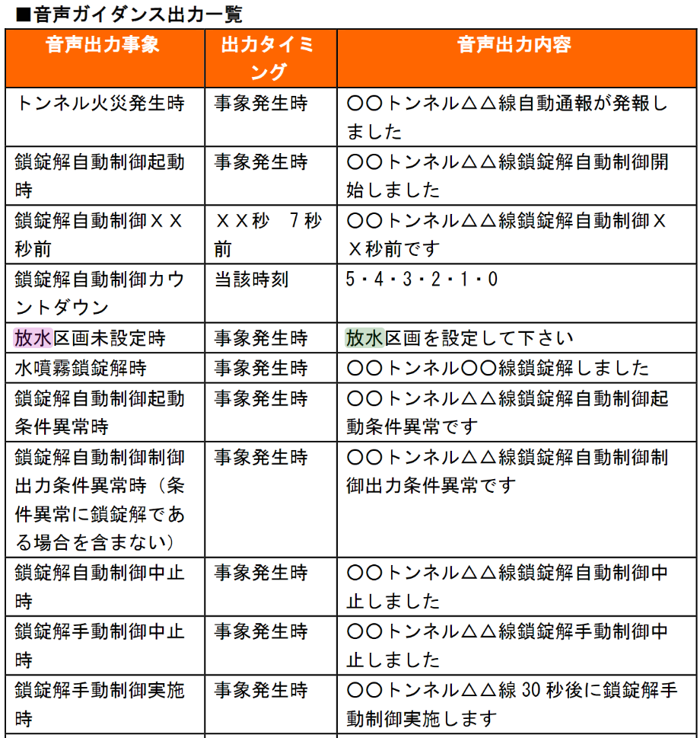
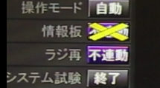

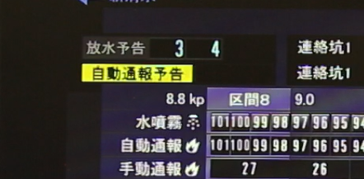
ここで放水予告がわかる

